상품제안서
데님 에코백 380*380*10 | 상품코드: S44625

 |  |  |  |  |  |  | 02-713-8555 | www.synergygift.co.kr
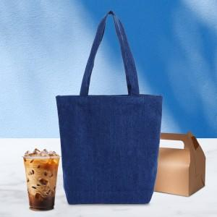

【상세/제작정보】 | <p><span style="font-size: 14pt;">※ 실크인쇄 기본인쇄 200*200mm 기준 초과시 추가비용 발생됩니다.</span></p><p><span style="font-size: 14pt;">※&nbsp;</span><span style="font-size: 18.6667px;">시안 내 빼다, 누끼 있을 시 인쇄비 추가될 수 있습니다.</span><span style="font-size: 14pt;">​</span></p>

【인쇄/포장옵션】 | 실크, 풀칼라 / OPP(비닐)

【공급단가】 | 수량 | 50~ | 100~ | 500~ | 1,000~ | 5,000~
*VAT별도 | 단가 | 6,600원 | 6,400원 | 6,000원 | 5,850원 | 5,650원

【상품 URL】 | https://www.synergygift.co.kr:443/src/goods_detail.php?gdno=44625

